Capa_Cover

SETEMBRO
•
2021
 |  |  |  | Mês
 | Mês | 9 | SETEMBRO | 1 | Janeiro
 | Ano | 2021 |  | 2 | Fevereiro
 |  |  |  | 3 | Março
 |  |  |  | 4 | Abril
 |  |  |  | 5 | Maio
 |  |  |  | 6 | Junho
 |  |  |  | 7 | Julho
 |  |  |  | 8 | Agosto
 |  |  |  | 9 | Setembro
 |  |  |  | 10 | Outubro
 |  |  |  | 11 | Novembro
 |  |  |  | 12 | Dezembro

dfdfdfdf

Estatísticas das Finanças Públicas

Public Finance Statistics

Portugal

Sumário_Summary
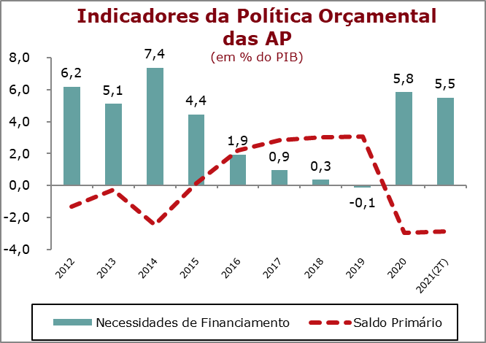
 | Sumário / Summary

 | FINANÇAS PÚBLICAS
 | 2.º Trimestre 2021

 | Os valores observados no segundo trimestre de 2021 pelo sector institucional das Administrações Públicas refletem o processo de recuperação da atividade económica após o efeito do impacto do confinamento no primeiro trimestre de 2021, causado pela pandemia de COVID-19.

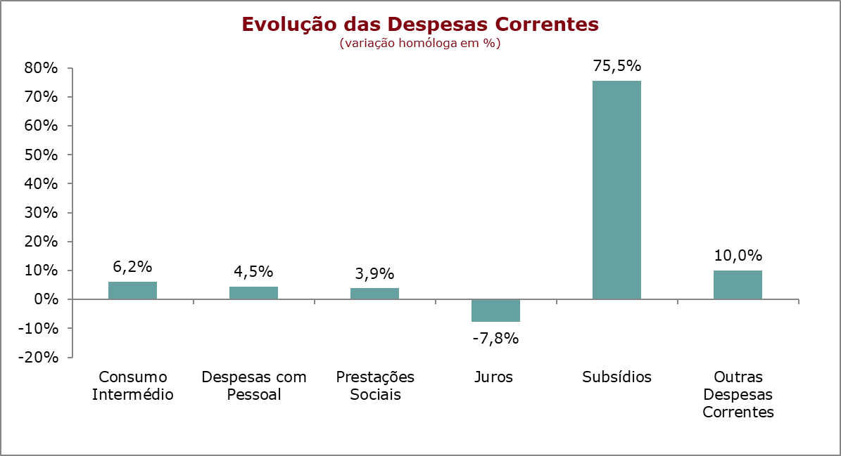
 | Nos primeiros seis meses de 2021, o desempenho financeiro do sector institucional das Administrações Públicas (SEC2010) registou um saldo global negativo (B.9) de 5.572 milhões de euros (-5,5% do PIB), que compara com um saldo negativo de 5.367 milhões de euros registado no período homólogo de 2019 (-5,6% do PIB). No mesmo período, foi registado um saldo primário negativo de 2.908 milhões de euros, representando -2,9% do PIB (-2,6% no período homólogo).

 | No período em análise foi alcançada uma poupança bruta negativa de 2.683 milhões de euro, representando -2,7% do PIB (-2,6% no período homólogo), contrastando com a evolução crescente que se vinha verificando no período pré-pandemia.

 | A receita total do sector das Administrações Públicas cresceu 6,9%, significamente acima dos valores anuais registados nos anos pré-pandemia. Este desempenho foi sustentado num crescimento de 5,8% das contribuições sociais e de 2,9% da receita fiscal. Para a evolução da receita fiscal contribuiu essencialmente o crescimento dos impostos sobre a produção e importação (+6%), enquanto que os impstos sobre o rendimento e património registaram uma redução (-2,8%). No segundo trimestre de 2021, o peso da receita total correspondeu a 44,4% do PIB (40,72% em 2020).

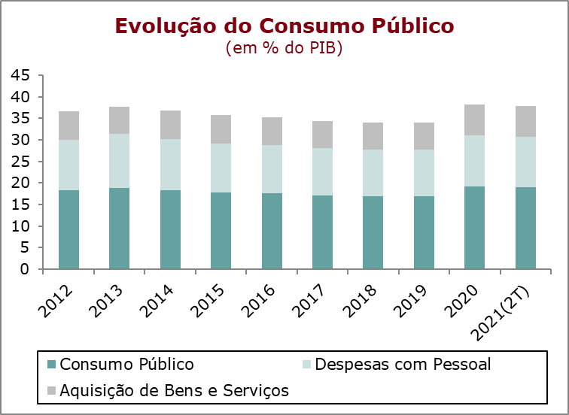 | No primeiro semestre de 2021, a despesa registou um crescimento de 6,5%, resultado de aumentos da despesa corrente de 6,6% e da despesa de capital de 5,4%. O aumento da despesa corrente foi influenciado pelos crescimentos no consumo intermédio (6,2%), nas despesas com pessoal (4,5%), nas prestações sociais (3,9%) e nos subsídios pagos (75,5%), traduzindo as medidas excecionais de apoio à atividade económica tomadas no contexto da pandemia de COVID-19. Em sentido contrário salienta-se a redução nos encargos com juros (-7,8%). Nas despesas de capital, destaca-se o crescimento de 29,4% da formação bruta de capital fixo (FBCF). Nos primeiros seis meses de 2021, a despesa total das Administrações Públicas representou 47% do PIB, mais 0,7 p.p. do que o registado em 2020

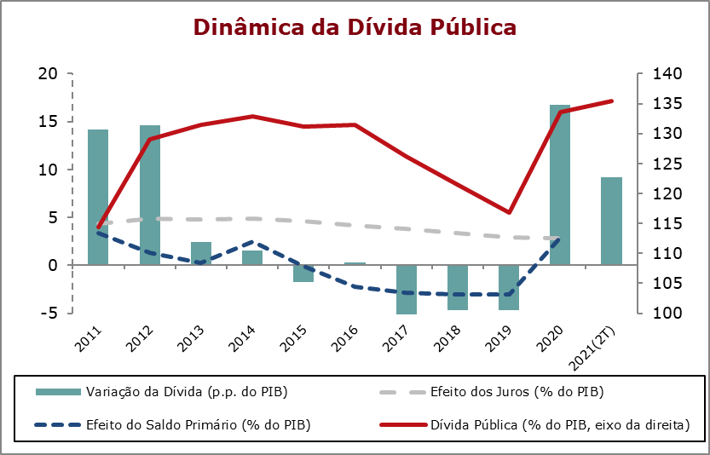
 | Nos primeiros seis meses de 2021, o consumo público registou um crescimento homólogo de 4,9%. Para esta evolução contribuiu o crescimento das despesas com pessoal em 4,5% e o crescimento das despesas com a aquisição de bens e serviços em 5,7%, a qual reflete um crescimento de 6,2% do consumo intermédio e de 3,6% do consumo de capital fixo. No mesmo período, o consumo público teve um peso de 18,9% do PIB, próximo do valor registado no período homólogo (19%).

 | No final do segundo trimestre de 2021, o stock de dívida pública bruta das Administrações Públicas representava 135,4% do PIB, mais 9,2 p.p. relativamente ao valor registado no trimestre homólogo e mais 1,8 p.p. que o valor registado no final de 2020.

Quadro_Table 7
QUADRO 7 |  |  |  |  |  |  |  |  |  |  |  |  | TABLE 7 | Índice/Index
Dinâmica da Dívida das Administrações Públicas - Em percentagem do PIB |  |  |  |  |  |  |  |  |  |  |  |  | Public debt dynamics - in percentage of GDP

 | 2011 | 2012 | 2013 | 2014 | 2015 | 2016 | 2017 | 2018 | 2019 | 2020 | II T 2020 | II T 2021
 |  |  |  |  |  |  |  |  |  |  | II Q 2020 | II Q 2021
1. Stock da dívida bruta (final do período) | 114.4 | 129.0 | 131.4 | 132.9 | 131.2 | 131.5 | 126.1 | 121.5 | 116.8 | 133.6 | 126.2 | 135.4 | 1. Stock of gross debt (end of the year figure)
2. Variação da dívida (p.p. do PIB) | 14.2 | 14.6 | 2.4 | 1.5 | -1.8 | 0.3 | -5.4 | -4.7 | -4.6 | 16.8 | -6.5 | 9.2 | 2. Change in debt (GDP p.p.)
3. Efeito dinâmico | 6.3 | 10.2 | 3.2 | 2.9 | -0.3 | -0.6 | -2.6 | -2.3 | -2.0 | 9.5 | : | : | 3. Snow-ball efect
Efeito juros | 4.3 | 4.9 | 4.8 | 4.9 | 4.6 | 4.1 | 3.8 | 3.4 | 3.0 | 2.9 | : | : | Interest effect
Efeito do crescimento nominal do PIB | 2.0 | 5.3 | -1.7 | -1.9 | -4.9 | -4.8 | -6.3 | -5.7 | -5.0 | 6.6 | : | : | Nominal growth of GDP effect
4. Efeito do Saldo Primário | 3.3 | 1.3 | 0.3 | 2.5 | -0.1 | -2.2 | -2.8 | -3.0 | -3.1 | 2.9 | : | : | 4. Primary balance effect
5. Outros | 4.5 | 3.1 | -1.0 | -3.9 | -1.3 | 3.2 | 0.0 | 0.7 | 0.5 | 4.4 | : | : | 5. Other
Quota de Mercado
 | Quota de Mercado | Exportações de Bens | Procura Externa
Fonte: BP e MF. |  |  |  |  |  |  |  |  |  |  |  |  | Source: BoP and MF.

